Blad1
FORMAT voor het stellen van vragen 2e Nota van Inlichtingen (NVI)
 |  | De uiterste datum voor het stellen van vragen voor de 2e Nota van Inlichting is maandag 30 augustus 2021, uiterlijk 12:00 uur. Beantwoording van de 2e Nota van Inlichtingen is uiterlijk donderdag 9 september. |  | 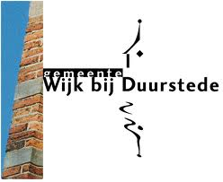
Behorende bij Aanbesteding RAW-bestek Groen & Reiniging 2022-2023, gemeente Wijk bij Duurstede
Zaaknummer: 208664
Vraagnummer | Deel van de aanbestedingsdocumenten (maak selectie) | Hoofdstuk, paginanummer of bestekspostnummer (vul nummer in) | Vraag (vrije tekst) | Antwoord (door gemeente in te vullen)
1
2
3
4
5
6
7
8
9
10
11
12
13
14
15
16
17
18
19
20
21
22
23
24
25
26
27
28
29
30
31
32
33
34
35
36
37
38
39
40
41
42
43
44
45
46

